Sheet1
切图 | 尺寸 | 图 |  | 链接
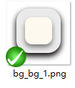 | 890*610 | 
 | 820*384 |  | web页导入

 |  |  |  |  | 0
文本 | 尺寸 | 颜色 |  | 备注
 | 32 点 | 775b42
 | 38 点 | 589059
 | 50 点 | 027505
 | 40 点 | 0f90d4 | 加底线

